Лист1
Photo | Fake | Item link | Item image
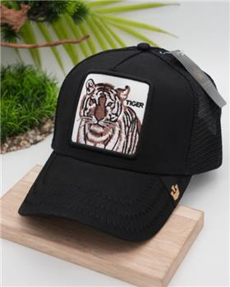 | 1 | https://www.ozon.ru/product/beysbolka-house-time-601133615 | https://cdn1.ozone.ru/s3/multimedia-k/6335219168.jpg
 | 1 | https://www.ozon.ru/product/beysbolka-house-time-596050575 | https://cdn1.ozone.ru/s3/multimedia-c/6330275172.jpg
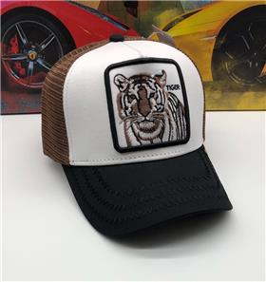 | 1 | https://www.ozon.ru/product/beysbolka-house-time-596044503 | https://cdn1.ozone.ru/s3/multimedia-q/6330266654.jpg
 | 1 | https://www.ozon.ru/product/beysbolka-house-time-596048358 | https://cdn1.ozone.ru/s3/multimedia-a/6330270634.jpg
 | 1 | https://www.ozon.ru/product/beysbolka-amster-a-596035005 | https://cdn1.ozone.ru/s3/multimedia-v/6330263959.jpg
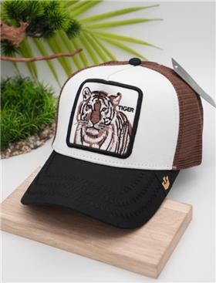 | 1 | https://www.ozon.ru/product/beysbolka-house-time-601137169 | https://cdn1.ozone.ru/s3/multimedia-7/6335219263.jpg
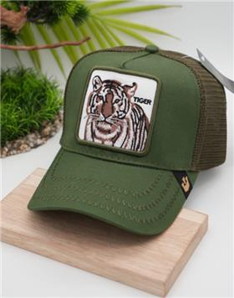 | 1 | https://www.ozon.ru/product/beysbolka-house-time-601133793 | https://cdn1.ozone.ru/s3/multimedia-3/6335219367.jpg
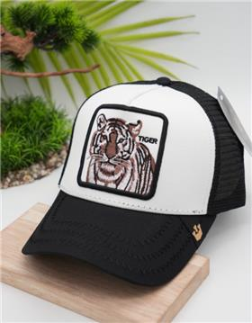 | 1 | https://www.ozon.ru/product/beysbolka-house-time-601132263 | https://cdn1.ozone.ru/s3/multimedia-2/6335218790.jpg
 | 1 | https://www.ozon.ru/product/beysbolka-house-time-596050723 | https://cdn1.ozone.ru/s3/multimedia-l/6330275433.jpg
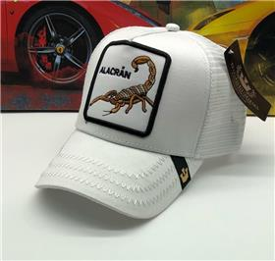 | 1 | https://www.ozon.ru/product/beysbolka-house-time-596535943 | https://cdn1.ozone.ru/s3/multimedia-i/6330270102.jpg
 | 1 | https://www.ozon.ru/product/beysbolka-588663745 | https://cdn1.ozone.ru/s3/multimedia-3/6324937587.jpg
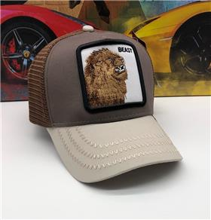 | 1 | https://www.ozon.ru/product/beysbolka-house-time-596049413 | https://cdn1.ozone.ru/s3/multimedia-7/6330272503.jpg
 | 1 | https://www.ozon.ru/product/beysbolka-588649509 | https://cdn1.ozone.ru/s3/multimedia-x/6324937545.jpg
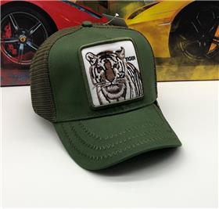 | 1 | https://www.ozon.ru/product/beysbolka-house-time-596045798 | https://cdn1.ozone.ru/s3/multimedia-8/6330266780.jpg

